Sheet1
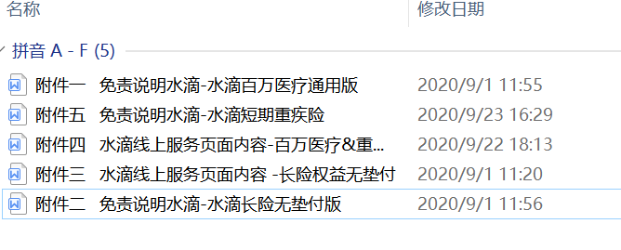
远盟产品名称 | 水滴编码 | 对应附件（免责说明/线上页面内容）
大地水滴百万医疗服务 | ddcx_bwylx_fjx_sy3 | 附件一、附件四
大地水滴2020百万医疗服务 | ddcx_bwylx2020_fjx4_sy3 | 附件一、附件四
 | ddcx_bwylx2020_fjx4_syyj | 附件一、附件四
 | ddcx_bwylx2020_fjx4_sy1 | 附件一、附件四
横琴水滴六年期百万医疗服务nj | hqrs_lnqbwyl_nj | 附件一、附件四
横琴水滴六年期百万医疗服务fg | hqrs_lnqbwyl_fq | 附件一、附件四
太平养老水滴六年期百万医疗服务 | tpyl_lnqbwyl | 附件一、附件四
太平财水滴2020百万医疗服务 | tpcx_bwylx2020_fjxmp_sy3 | 附件一、附件四
 | tpcx_bwylx2020_fjx3_sy3 | 附件一、附件四
 | tpcx_bwylx2020_fjx_sy3 | 附件一、附件四
太平财水滴2020百万医疗服务sy1 | tpcx_bwylx2020_fjx3_sy1 | 附件一、附件四
人保财险水滴百万医疗服务sy3 | rbcx_bwylx2020_fjx3_sy3 | 附件一、附件四
 | rbcx_bwylywzhx_fjx_sy1 | 附件一、附件四
 | rbcx_bwylx2020_fjx_sy3 | 附件一、附件四
人保财险水滴百万医疗服务sy1 | rbcx_bwylx2020_fjx3_sy1 | 附件一、附件四
人保财险水滴短期重疾险增值服务 | rbcx_sdcrzjx2020_sy3 | 附件五、附件四
华农水滴2020百万医疗服务 | hncx_bwylx2020_fjx4_sy1 | 附件一、附件四
 | hncx_bwylx2020_fjx_sy3 | 附件一、附件四
平安水滴2020百万医疗服务 | pacx_bwylywzhx_fjx_sy1 | 附件一、附件四
 | pacx_bwylx2020_fjx_sy3 | 附件一、附件四
 | pacx_bwylywzhx_fjx_sy3 | 附件一、附件四
安盛天平水滴2020百万医疗服务 | astpbx_bwylx2020_fjx2_sy1 | 附件一、附件四
水滴长险会员权益包赠送服务 | ym_cxhyfwb | 附件二、附件三 | 长险
众安财险水滴2020百万医疗服务 | zazx_bwylx2020_fjx2_sy1 | 附件一、附件四 | 百万医疗
永诚财险水滴短期重疾险增值服务 | yccx_sdcrzjx2020_sy3 | 附件五、附件四 | 短期重疾

